상품제안서
송월타월 추석 선물세트 (뉴컬러무지 1매 + 마이보틀 500ml 1개) | 상품코드: S22753

 |  |  |  |  |  |  | 02-713-8555 | www.synergygift.co.kr
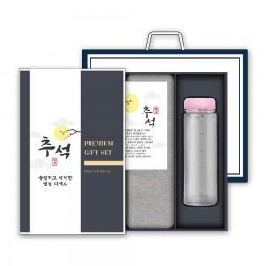

【상세/제작정보】 | <p>수건 나염인쇄 및 보틀 1도 인쇄 포함&nbsp;</p>

【인쇄/포장옵션】 | 실크, 자수 / 기본포장무료

【공급단가】 | 수량 | 50~ | 100~ | 500~ | 1,000~ | 2,000~
*VAT별도 | 단가 | 8,380원 | 8,250원 | 8,060원 | 7,740원 | 7,410원

【상품 URL】 | https://www.synergygift.co.kr:443/src/goods_detail.php?gdno=22753

